PD
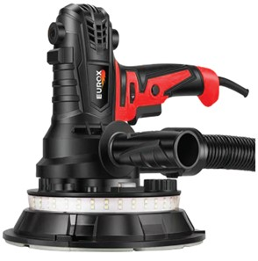
เลขที่ SKU : 08-050-020 วันที่ : 30/11/2023
1. ข้อมูลสินค้า |  |  |  | รูปสินค้า
ประเภท (กลุ่มหลัก) | เครื่องมือไฟฟ้า | ประเภท (กลุ่มรอง) | เครื่องขัดผนัง
ชื่อภาษาไทย | เครื่องขัดผนัง EUROX F7185B (พร้อมระบบดูดฝุ่น) | ชื่อภาษาอังกฤษ
รหัสสินค้า | 08-050-020 | Barcode | 8859007711639
สถานะสินค้า | A | รหัสทีมขาย
รุ่น (Model) |  | ยี่ห้อ | EUROX
สีตัวสินค้า | แดง - ดำ | สีของบรรจุภัณฑ์ | ขาว - แดง
ทำจากวัสดุ | เหล็ก - พลาสติก | ประเทศผู้ผลิต | PRC

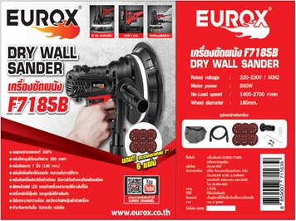
2. คุณสมบัติ
แรงดันไฟฟ้า | 220-230 โวล์ต | ความเร็วรอบ | 1,400-2,700 รอบ/นาที | รูปบรรจุภัณฑ์
ปรับได้ | 5 ระดับ | ขนาดจานขัด | 180 มม.
กระดาษทราย | 180 มม. | กำลังมอเตอร์ | 850 วัตต์
สายไฟ | 3.7 ม. | ถุงเก็บฝุ่น | 50 ซม.

3. รายละเอียดบรรจุภัณฑ์
ขนาดสินค้า (ซม.) | 23x30x23 (ไม่รวมบรรจุภัณฑ์) | น้ำหนักสินค้า (กก.) | 2.58 (ไม่รวมบรรจุภัณฑ์)
ขนาดกล่อง 1 (ซม.) | 29.5x30x26.5 | ขนาดบรรจุ (กล่อง) | 1 SET
ขนาดกล่อง 2 (ซม.)
 |  | น้ำหนักรวมสินค้า (กก.) | 3.3
บาร์โค้ดกล่อง | 8859007711639 | ขนาดลัง (ซม.) | xx | อุปกรณ์ภายในกล่อง
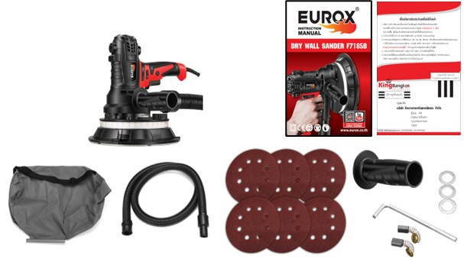
ขนาดบรรจุ (ลัง) |  | น้ำหนักลังรวมสินค้า (กก.)

4. อุปกรณ์ภายในกล่อง
- คู่มือการใช้งาน - ใบรับประกัน 6 เดือน - ถุงเก็บฝุ่น - กระดาษทรายขัด - ประแจ - แปรงถ่าน - ท่อดูดฝุ่น 2 เมตร

5. วิธีการใช้งาน
ใช้สำหรับขัดผนัง

6. จุดเด่น จุดขาย ของสินค้า
- มีถุงเก็บฝุ่นขนาดใหญ่ - มีไฟ LED ส่องสว่านรอบจานขัด เพื่อมองเห็นความเรียบเนียบของพื้นผิว ชัดเจน - แผ่นขัด ขัดได้รอบทิศทาง หมุนได้ถึง 360 องศา - สามารถขัดและดูดฝุ่น พร้อมกันได้ - มีตัวปรับระดับได้สูงสุด 5 ระดับ - สามารถใช้งานในพื้นที่แคบได้ โดยการถอดขอบกันกระแทกเพื่อใช้งาน - สามารถขัดปูนสกิมคนเดียวได้ โดยไม่ต้องใช้หลายคนในการขัด |  |  |  | รูปลังสินค้า

7. การรับประกัน
ระยะเวลารับประกัน (เดือน) | 6 ระบุ
ประเภทการรับประกัน | เครื่องมือไฟฟ้า
เงื่อนไขการรับประกัน | 1. บริษัทฯ จะบริการซ่อมและเปลี่ยนอะไหล่ โดยไม่คิดมูลค่าแก่สินค้าที่จัดจำหน่ายโดยบริษัทฯ ในกรณีที่ความเสียหายเกิดจากความผิดพลาดของโรงงานผู้ผลิต ภายในระยะเวลา 6 เดือน นับจากวันที่ซื้อ (ทั้งนี้ดูจากใบเสร็จรับเงินของทางร้านค้าที่สั่งซื้อและใบรับประกัน) 2. การรับประกันนี้ไม่รวมการชำรุดของวัสดุสิ้นเปลือง อุปกรณ์เสริม และของแถมในชุด 3. การรับประกันจะสิ้นสุดจากการใช้ผิดประเภท เช่น ถอด ซ่อม ดัดแปลง แก้ไขเปลียนสภาพไปจากเดิมโดยบุคคลภายนอก หรือการดูแลรักษาไม่ถูกต้องตามที่ระบุไว้ในคู่มือ 4. การรับประกันนี้ไม่รวมถึงค่าขนส่ง หากต้องการให้ บริษัทฯ บริการถึงที่จะมีค่าใช้จ่าย 5. ใบรับประกันนี้ใช้ได้เฉพาะเครื่องที่มีเบอร์เครื่องตรงกันเท่านั้น ไม่สามารถโอนให้ผู้อื่นได้ หากใบรับประกันหาย บริษัทฯ ขอสงวนสิทธิ์การไม่ออกใบรับประกันใหม่ในทุกกรณี

8. ข้อมูล สคบ.
ชื่อสินค้า | เครื่องขัดผนัง EUROX F7185B (พร้อมระบบดูดฝุ่น)
ผลิตจากประเทศ | PRC
จัดจำหน่ายโดย | บริษัท คิงบางกอก อินเตอร์เทรด จำกัด |  |  | รูป Barcode

 | 541,543,545 ซอย 39/1 แขวงท่าแร้ง เขตบางเขน กรุงเทพมหานคร 10220
 | เลขประจำตัวผู้เสียภาษี: 0105545012035 สำนักงานใหญ่ | โทรศัพท์: 02-509-3850 | โทรสาร: 02-509-3856
บรรจุ | 1 ตัว/กล่อง
วิธีการใช้ | ใช้สำหรับขัดผนัง
คำเตือน | ขณะใช้งานหรือเลิกใช้งาน ควรเก็บอุปกรณ์ให้พ้นมือเด็กเพื่อความปลอดภัย
ราคา | ระบุ ณ จุดขาย
วันที่ผลิต

9. ข้อควรระวัง
คำเตือน | ขณะใช้งานหรือเลิกใช้งาน ควรเก็บอุปกรณ์ให้พ้นมือเด็กเพื่อความปลอดภัย
ข้อแนะนำในการใช้งาน | ห้ามใช้งานผิดประเภท

